AB europea Activo sin ingresos
Activo sin ingresos
S0 | $ 1,000
Volatilidad | 20% | Anual
T | 6 | meses
K | $ 1,050
r (6 meses) | 5% | C.C.A.
$$f=e^{−r∆t}\left[pf_{u}+(1−p)f_{d}\right]$$
$$u=e^{σ\sqrt{∆t}}$$
1 paso:
DeltaT | 0.5 | 6 meses
 |  |  | Call europea: |  |  | Put europea:
u | 1.1519099102
$$d=\frac{1}{u}$$
 |  |  |  | $ 1,151.91 |  |  | $ 1,151.91
d | 0.86812344539 |  | $ 1,000 | $ 101.91 |  | $ 1,000 | $ 0.00
$$p=\frac{e^{r∆t}−d}{u−d}$$
 |  |  | $ 55.06 | $ 868.12 |  | $ 79.13 | $ 868.12
p | 0.55390828895 |  |  | $ 0.00 |  |  | $ 181.88

$$q=1−p$$
q | 0.44609171105 |  | t = 0 | T = 0,5 años |  | t = 0 | T = 0,5 años

2 pasos:
DeltaT | 0.25 | 3 meses
$$u=e^{σ\sqrt{∆t}}$$
u | 1.1051709181 |  | Call europea: |  |  | Put europea:
$$d=\frac{1}{u}$$
$$p=\frac{e^{r∆t}−d}{u−d}$$
d | 0.90483741804 |  |  |  | $ 1,221.40 |  |  | $ 1,221.40
 |  |  |  | $ 1,105.17 | $ 171.40 |  | $ 1,105.17 | $ 0.00
p | 0.53780837196 |  | $ 1,000 | $ 91.04 | $ 1,000 | $ 1,000 | $ 22.82 | $ 1,000
 |  |  | $ 48.35 | $ 904.84 | $ 0.00 | $ 72.43 | $ 904.84 | $ 50.00
$$q=1−p$$
q | 0.46219162804 |  |  | $ 0.00 | $ 818.73 |  | $ 132.12 | $ 818.73
 |  |  |  |  | $ 0.00 |  |  | $ 231.27

 |  |  | t = 0 | t = 0,25 años | T = 0,5 años | t = 0 | t = 0,25 años | T = 0,5 años

10 pasos:

 | Call europea: |  |  |  | Put europea:
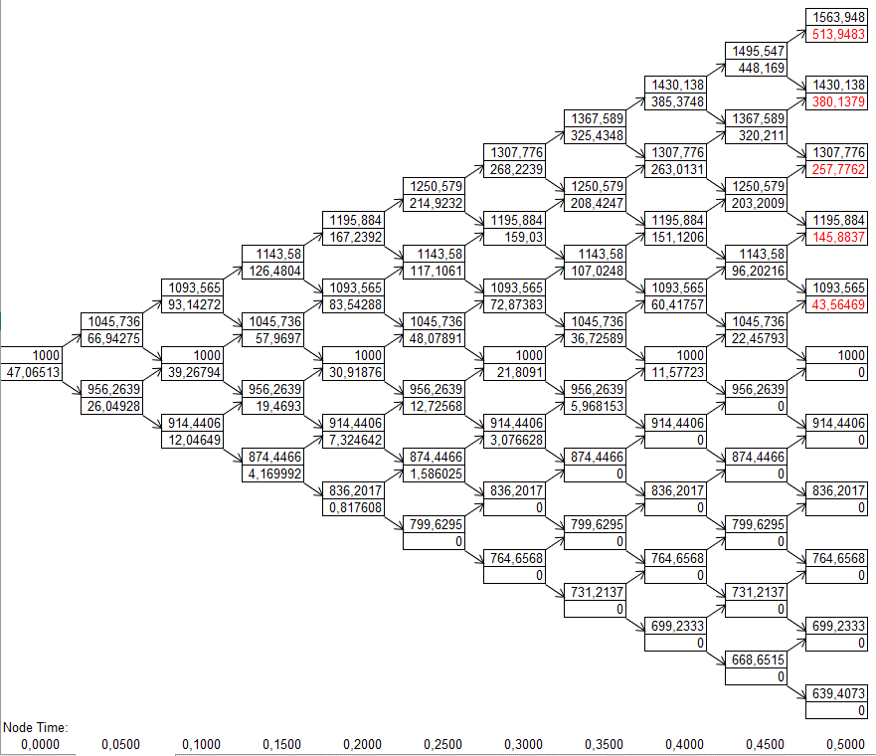
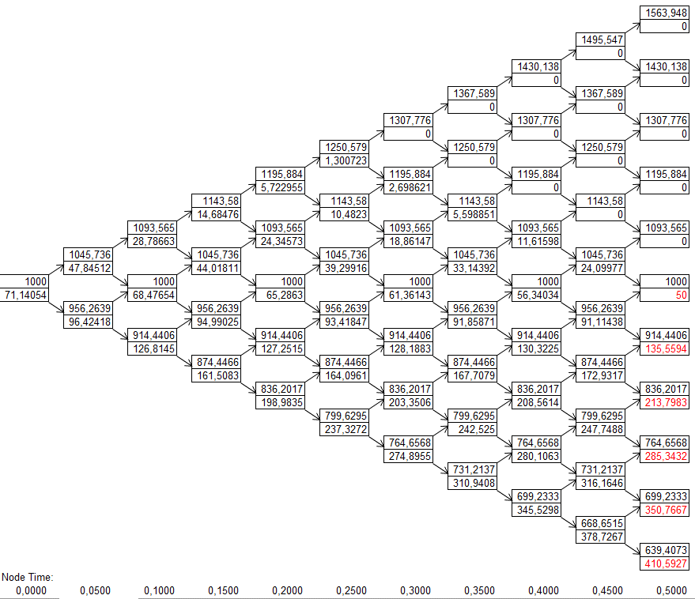

Resultado con 500 pasos:
Call europea | $ 45.81
Put europea | $ 69.89

AB American Activo sin ingresos
Activo sin ingresos
S0 | $ 1,000
Volatilidad | 20% | Anual
T | 6 | meses
K | $ 1,050
r (6 meses) | 5% | C.C.A.
$$f=e^{−r∆t}\left[pf_{u}+(1−p)f_{d}\right]$$
$$u=e^{σ\sqrt{∆t}}$$
1 paso:
DeltaT | 0.5 | 6 meses
 |  |  | Call Americana: |  |  | Put Americana:
u | 1.1519099102
$$d=\frac{1}{u}$$
 |  |  |  | $ 1,151.91 |  |  | $ 1,151.91
d | 0.86812344539 |  | $ 1,000 | $ 101.91 |  | $ 1,000 | $ 0.00
$$p=\frac{e^{r∆t}−d}{u−d}$$
 |  |  | $ 55.06 | $ 868.12 |  | $ 79.13 | $ 868.12
p | 0.55390828895 |  |  | $ 0.00 |  |  | $ 181.88

$$q=1−p$$
q | 0.44609171105 |  | t = 0 | T = 0,5 años |  | t = 0 | T = 0,5 años

2 pasos:
DeltaT | 0.25 | 3 meses
$$u=e^{σ\sqrt{∆t}}$$
u | 1.1051709181 |  | Call Americana: |  |  | Put Americana:
$$d=\frac{1}{u}$$
$$p=\frac{e^{r∆t}−d}{u−d}$$
d | 0.90483741804 |  |  |  | $ 1,221.40 |  |  | $ 1,221.40
 |  |  |  | $ 1,105.17 | $ 171.40 |  | $ 1,105.17 | $ 0.00
p | 0.53780837196 |  | $ 1,000 | $ 91.04 | $ 1,000 | $ 1,000 | $ 22.82 | $ 1,000
 |  |  | $ 48.35 | $ 904.84 | $ 0.00 | $ 78.38 | $ 904.84 | $ 50.00
$$q=1−p$$
q | 0.46219162804 |  |  | $ 0.00 | $ 818.73 |  | $ 145.16 | $ 818.73
 |  |  |  |  | $ 0.00 |  |  | $ 231.27

 |  |  | t = 0 | t = 0,25 años | T = 0,5 años | t = 0 | t = 0,25 años | T = 0,5 años

10 pasos:

 | Call Americana: |  |  |  | Put Americana:
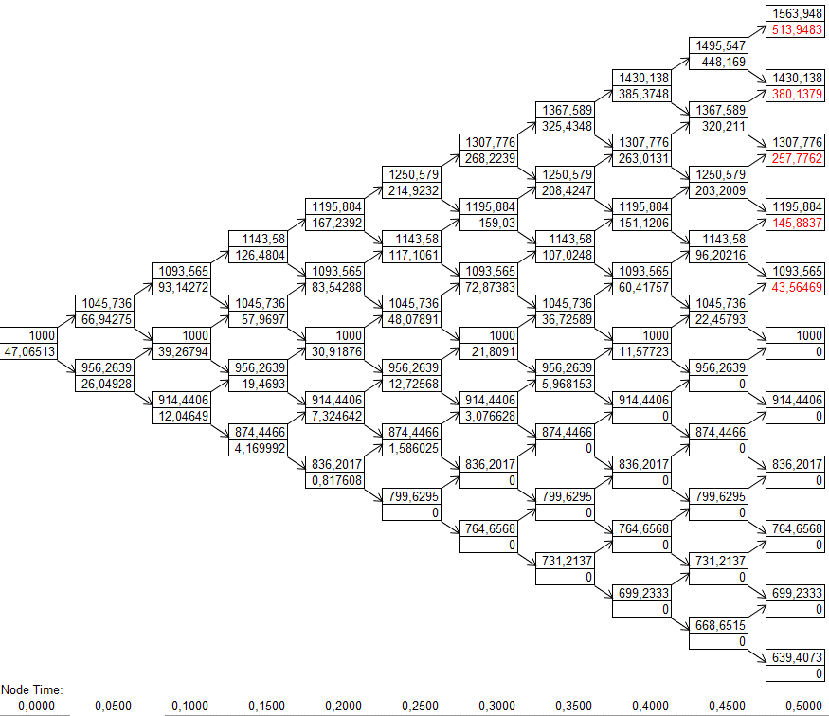
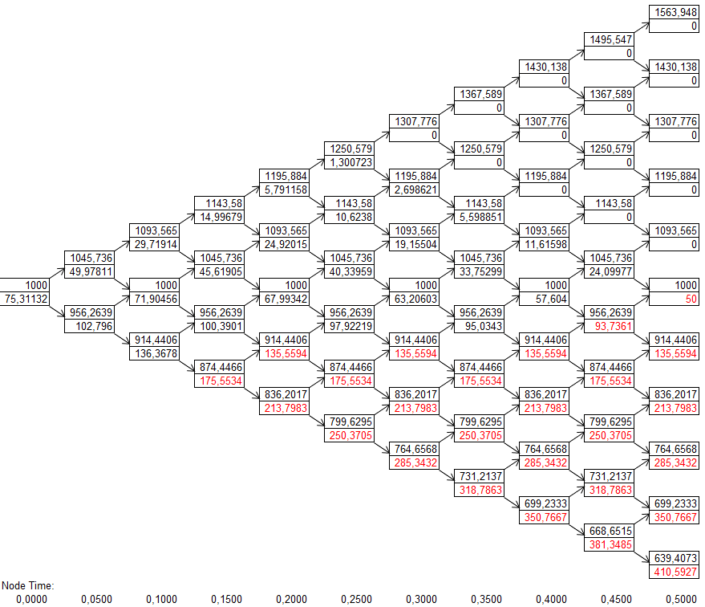

Resultado con 500 pasos:
Call Americana | $ 45.81
Put Americana | $ 74.37

BS Activo sin ingresos
Activo sin ingresos
S0 | $ 1,000
Volatilidad | 20% | Anual
T | 6 | meses
K | $ 1,050
r (6 meses) | 5% | C.C.A.
$$d_{1}=\frac{ln\left(\frac{S_{0}}{K}\right)+\left(r+\frac{σ^{2}}{2}\right)T}{σ\sqrt{T}}$$

$$d_{2}=d_{1}−σ\sqrt{T}$$
d1 | -0.097511185979
d2 | -0.23893254222

N(d1) | 0.46116022572
N(d2) | 0.4055789456 | Probabilidad de ejercer la Call
$$c=S_{0}N\left(d_{1}\right)−Ke^{−rT}N(d_{2})$$
Call | $ 45.82

N(-d1) | 0.53883977428
N(-d2) | 0.5944210544 | Probabilidad de ejercer la Put
$$p=Ke^{−rT}N\left({−d}_{2}\right)−S_{0}N\left(−d_{1}\right)$$
Put | $ 69.89

AB europea divisas
Divisas
S0 | $ 1,000
Volatilidad | 20% | Anual
T | 6 | meses
K | $ 1,050
r (6 meses) | 5% | C.C.A.
$$f=e^{−r∆t}\left[pf_{u}+(1−p)f_{d}\right]$$
rf (6 meses) | 2% | C.C.A.
1 paso:
DeltaT | 0.5 | 6 meses
$$u=e^{σ\sqrt{∆t}}$$
 |  |  | Call europea: |  |  | Put europea:
u | 1.1519099102
$$d=\frac{1}{u}$$
 |  |  |  | $ 1,151.91 |  |  | $ 1,151.91
d | 0.86812344539 |  | $ 1,000 | $ 101.91 |  | $ 1,000 | $ 0.00
$$p=\frac{e^{(r−r_{f})∆t}−d}{u−d}$$
 |  |  | $ 51.48 | $ 868.12 |  | $ 85.51 | $ 868.12
p | 0.5179585268 |  |  | $ 0.00 |  |  | $ 181.88

$$q=1−p$$
q | 0.4820414732 |  | t = 0 | T = 0,5 años |  | t = 0 | T = 0,5 años

2 pasos:
DeltaT | 0.25 | 3 meses
$$u=e^{σ\sqrt{∆t}}$$
u | 1.1051709181 |  | Call europea: |  |  | Put europea:
$$d=\frac{1}{u}$$
$$p=\frac{e^{(r−r_{f})∆t}−d}{u−d}$$
d | 0.90483741804 |  |  |  | $ 1,221.40 |  |  | $ 1,221.40
 |  |  |  | $ 1,105.17 | $ 171.40 |  | $ 1,105.17 | $ 0.00
p | 0.5125991279 |  | $ 1,000 | $ 86.77 | $ 1,000 | $ 1,000 | $ 24.07 | $ 1,000
 |  |  | $ 43.93 | $ 904.84 | $ 0.00 | $ 77.95 | $ 904.84 | $ 50.00
q | 0.4874008721 |  |  | $ 0.00 | $ 818.73 |  | $ 136.63 | $ 818.73
$$q=1−p$$
 |  |  |  |  | $ 0.00 |  |  | $ 231.27

 |  |  | t = 0 | t = 0,25 años | T = 0,5 años | t = 0 | t = 0,25 años | T = 0,5 años

10 pasos:

 | Call europea: |  |  |  | Put europea:
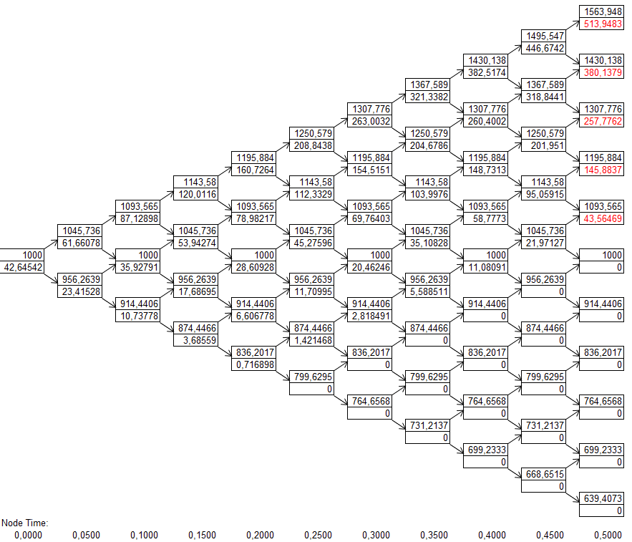
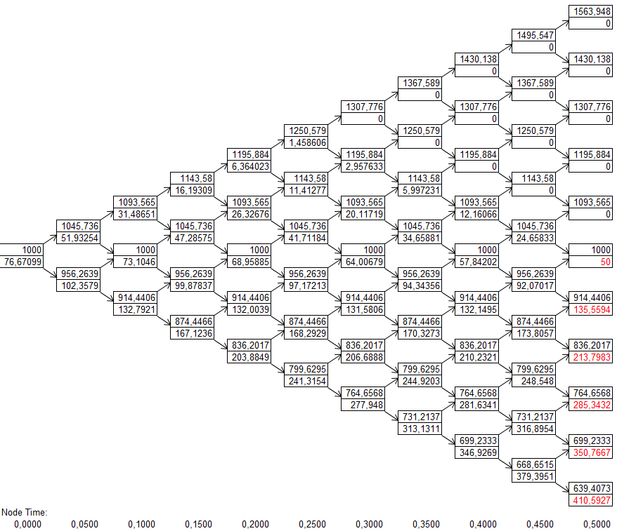

Resultado con 500 pasos:
Call europea | $ 41.36
Put europea | $ 75.39

AB Americana divisas
Divisas
S0 | $ 1,000
Volatilidad | 20% | Anual
T | 6 | meses
K | $ 1,050
r (6 meses) | 5% | C.C.A.
$$f=e^{−r∆t}\left[pf_{u}+(1−p)f_{d}\right]$$
rf (6 meses) | 2% | C.C.A.
1 paso:
DeltaT | 0.5 | 6 meses
$$u=e^{σ\sqrt{∆t}}$$
 |  |  | Call Americana: |  |  | Put Americana:
u | 1.1519099102
$$d=\frac{1}{u}$$
 |  |  |  | $ 1,151.91 |  |  | $ 1,151.91
d | 0.86812344539 |  | $ 1,000 | $ 101.91 |  | $ 1,000 | $ 0.00
$$p=\frac{e^{(r−r_{f})∆t}−d}{u−d}$$
 |  |  | $ 51.48 | $ 868.12 |  | $ 85.51 | $ 868.12
p | 0.5179585268 |  |  | $ 0.00 |  |  | $ 181.88

$$q=1−p$$
q | 0.4820414732 |  | t = 0 | T = 0,5 años |  | t = 0 | T = 0,5 años

2 pasos:
DeltaT | 0.25 | 3 meses
$$u=e^{σ\sqrt{∆t}}$$
u | 1.1051709181 |  | Call Americana: |  |  | Put Americana:
$$d=\frac{1}{u}$$
$$p=\frac{e^{(r−r_{f})∆t}−d}{u−d}$$
d | 0.90483741804 |  |  |  | $ 1,221.40 |  |  | $ 1,221.40
 |  |  |  | $ 1,105.17 | $ 171.40 |  | $ 1,105.17 | $ 0.00
p | 0.5125991279 |  | $ 1,000 | $ 86.77 | $ 1,000 | $ 1,000 | $ 24.07 | $ 1,000
 |  |  | $ 43.93 | $ 904.84 | $ 0.00 | $ 82.06 | $ 904.84 | $ 50.00
q | 0.4874008721 |  |  | $ 0.00 | $ 818.73 |  | $ 145.16 | $ 818.73
$$q=1−p$$
 |  |  |  |  | $ 0.00 |  |  | $ 231.27

 |  |  | t = 0 | t = 0,25 años | T = 0,5 años | t = 0 | t = 0,25 años | T = 0,5 años

10 pasos:

 | Call Americana: |  |  |  | Put Americana:
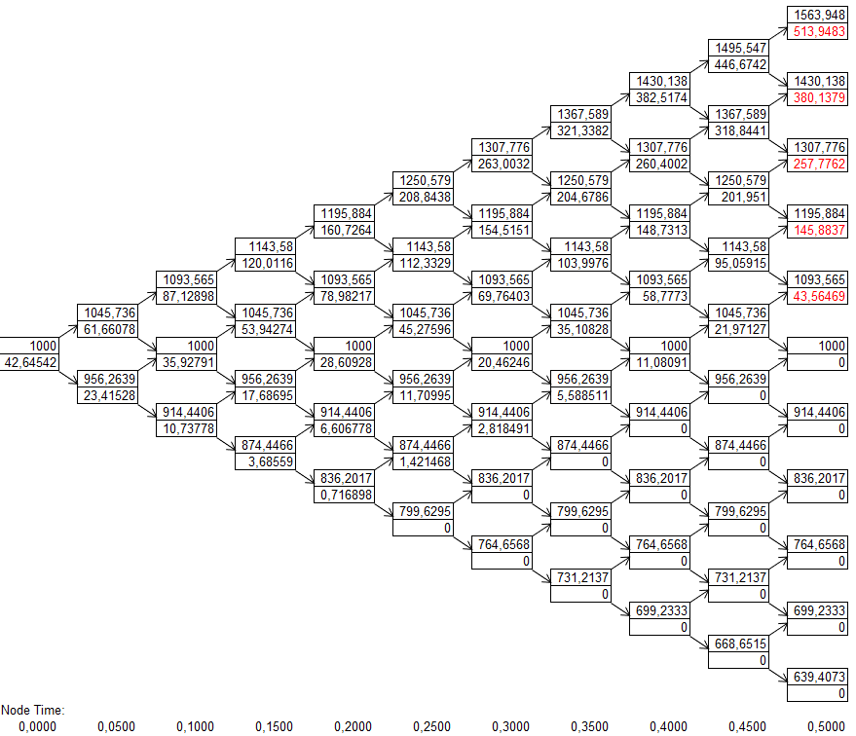
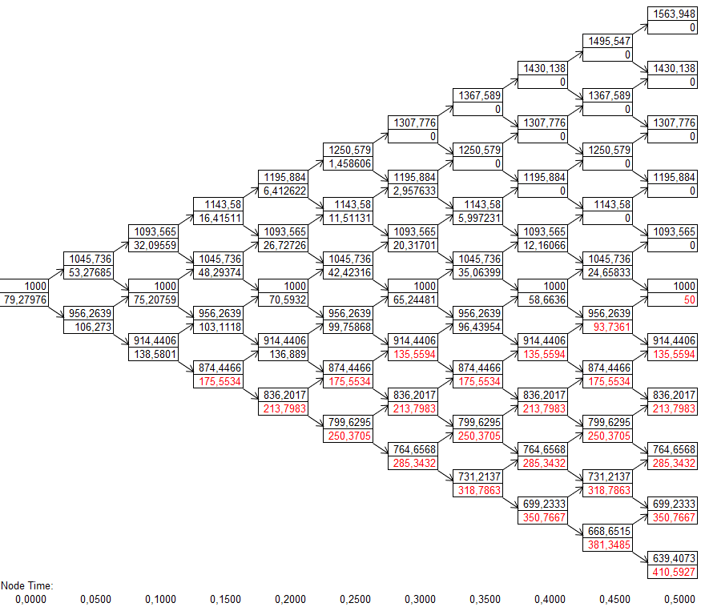

Resultado con 500 pasos:
Call europea | $ 41.36
Put europea | $ 78.08

BS divisas
Divisas
S0 | $ 1,000
Volatilidad | 20% | Anual
T | 6 | meses
K | $ 1,050
r (6 meses) | 5% | C.C.A.
rf (6 meses) | 2% | C.C.A.
$$d_{1}=\frac{ln\left(\frac{S_{0}}{K}\right)+\left(r−r_{f}+\frac{σ^{2}}{2}\right)T}{σ\sqrt{T}}$$

$$d_{2}=d_{1}−σ\sqrt{T}$$
d1 | -0.1682218641
d2 | -0.30964322033

N(d1) | 0.43320437049
N(d2) | 0.37841614271 | Probabilidad de ejercer la Call
$$c=S_{0}e^{−r_{f}T}N\left(d_{1}\right)−Ke^{−rT}N(d_{2})$$
Call | $ 41.37

N(-d1) | 0.56679562951
N(-d2) | 0.62158385729 | Probabilidad de ejercer la Put

$$p=Ke^{−rT}N\left({−d}_{2}\right)−S_{0}e^{−r_{f}T}N\left(−d_{1}\right)$$
Put | $ 75.39

